步骤
一、账号网址密码
店铺网址

二、操作流程
网址 | https://fxg.jinritemai.com/ffa/morder/order/list
对应视频
抖店首页-订单-订单管理-展开筛选项-时间选择上月-点击查询-导出订单，最后将导出的订单数据插入数据库

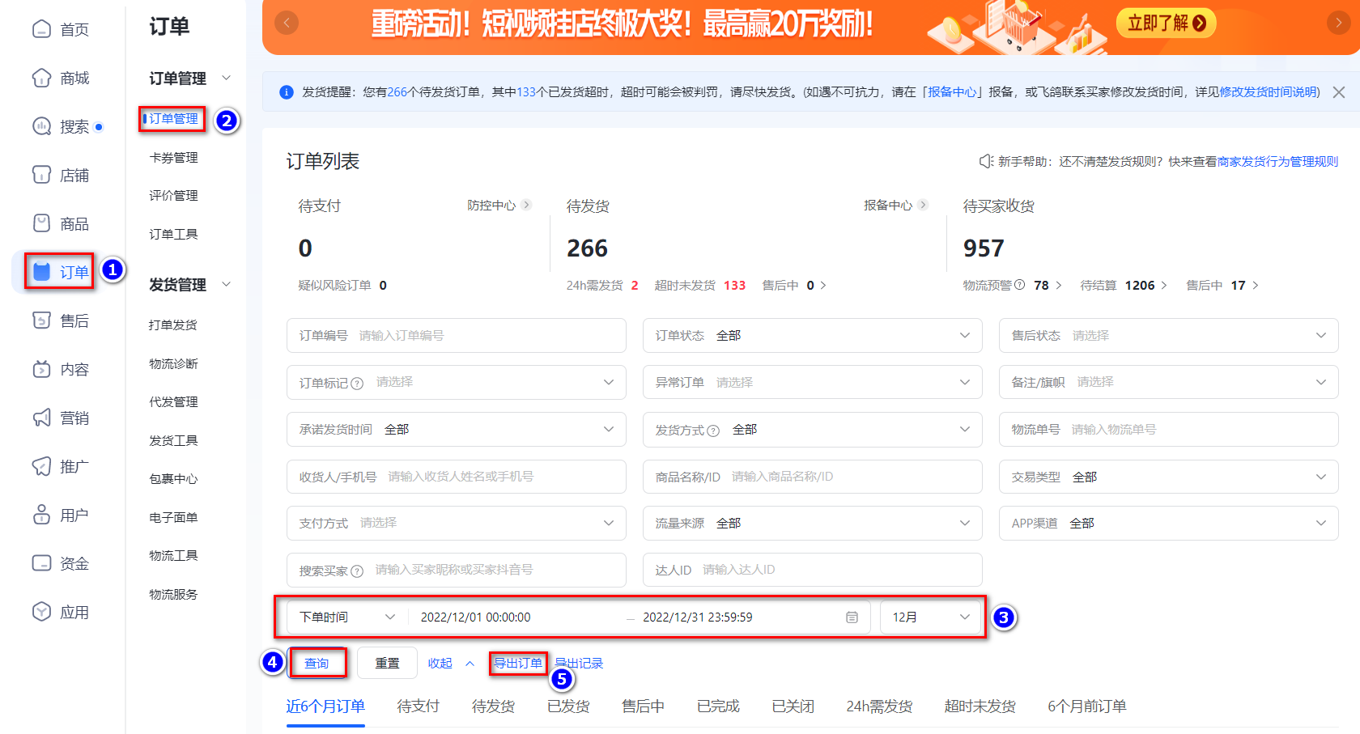

最后将导出或下载后的数据插入到数据库中 每个月运行一次

